bank_details
Required Information | Fill in
账户开户名： Bank Account Name: | 成都冰果数码科技有限公司 Chengdu Bingguo Digital Technology Co., Ltd.
开户行： Bank Name: | 中国工商银行成都滨江支行栖霞路分理处 Qixia Road Branch, Chengdu Binjiang Branch, INDUSTRIAL AND COMMERCIAL BANK OF CHINA
账户号： Bank Account Number: | 4402204509100018916
开户行地址： Bank Address: | 四川省成都市武侯区栖霞路1号 No. 1 Qixia Road, Wuhou District, Chengdu City, Sichuan Province
银行swift code Bank Swift Code: | ICBKCNBJSCN
电子邮箱： Email: | lizhi@cdbinguogame.com
联系人姓名 contact name | 李志 Li Zhi
联系电话： Contact Number: | 15881009634
地址： Address: | 註冊地址：成都市青羊区北大街19号3栋17层1704号 聯絡地址：四川省成都市高新区孵化园5号楼308室 | Room 308, Building 5, Hatchery Park, Chengdu High-tech Zone, Sichuan Province
邮编： Postal Code: | 610000
营业执照号： Company Registration Number: | 915101050697600752

公司营业执照电子档（年检页面） Copy of Valid Company Operating Certificate
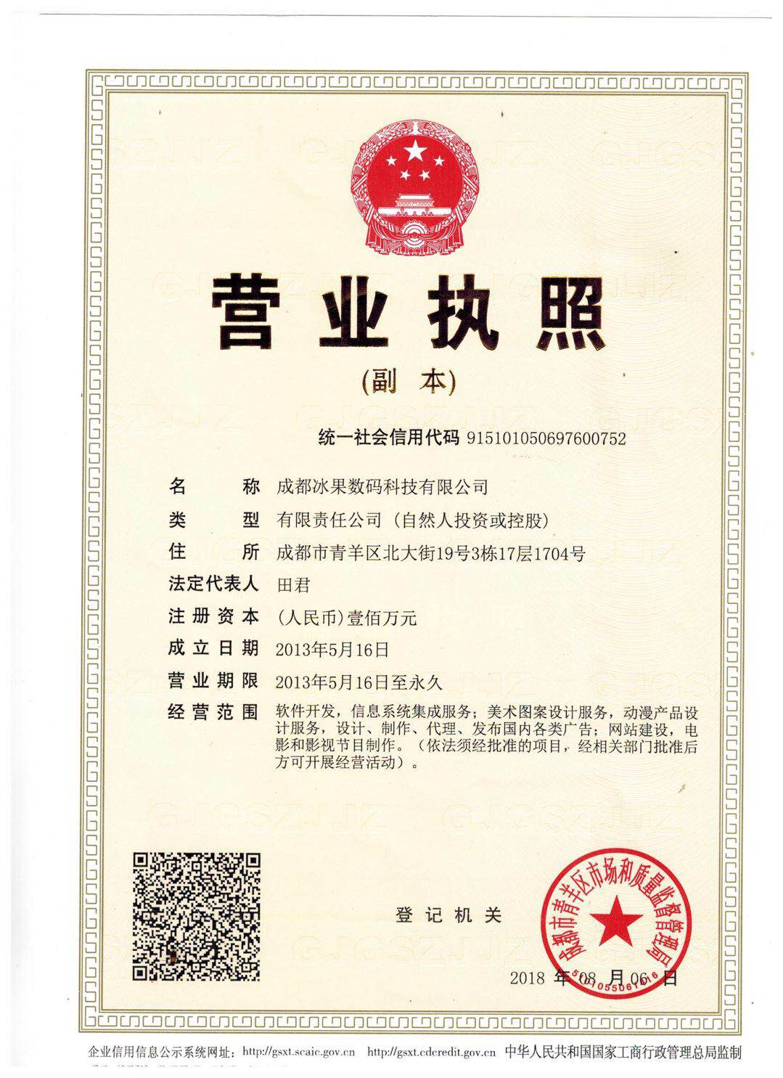

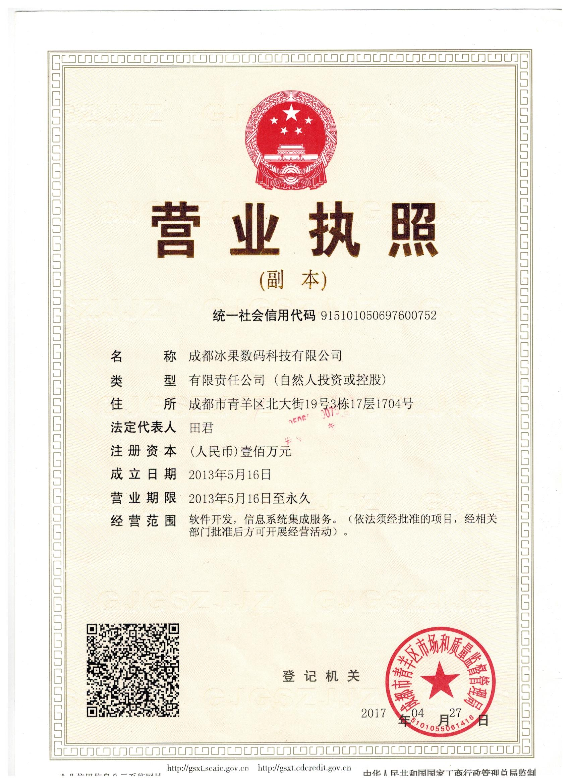

 |  | 舊版

